EmployeeRepogitoryメソッド一覧
EmployeeRepogitoryメソッド一覧

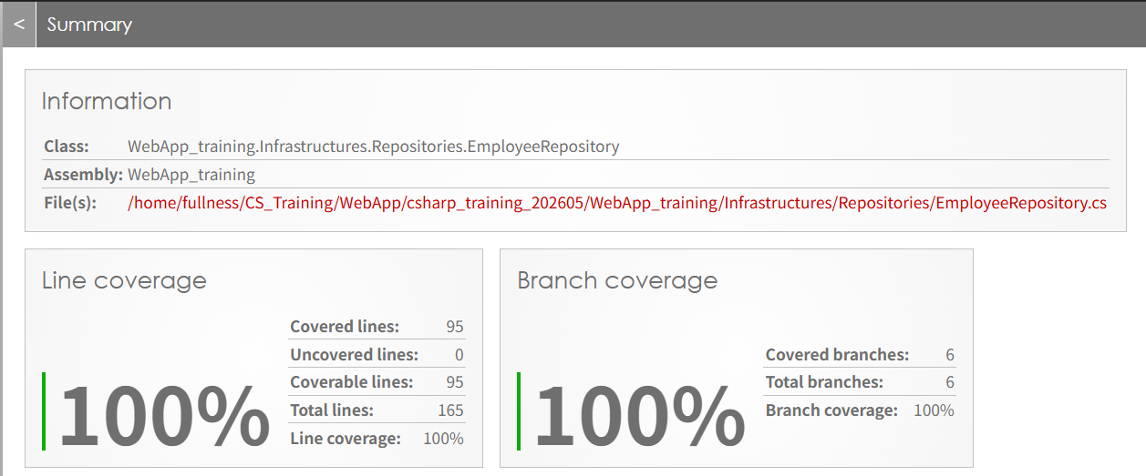
void Create(Employee employee); | 従業員を新規作成する
List<Employee> FindAll(); | 従業員一覧を取得
void Delete(Employee employee); | 従業員を削除する
void Update(Employee employee); | 従業員情報を更新する
Employee? FindById(int id); | 従業員一覧から入力された社員IDに一致する社員を取得
Employee? FindByName(string name); | 従業員一覧から入力された名前を含む社員を取得
bool ExistsById(int id); | 指定された社員IDを持つ社員の存在を確認
List<Employee> GetEmpsByDeptId(int deptId); | 入力した部署番号を持つ従業員一覧を取得

DepartmentRepogitoryメソッド一覧
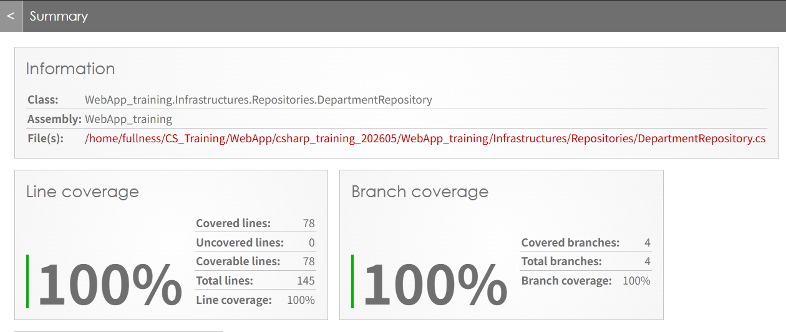
DepartmentRepogitoryメソッド一覧

List<Department> FindAll(); | 部署一覧を取得
Department? FindById(int id); | 入力された部署IDに一致する社員を取得
bool ExistsByName(string name); | 指定された部署名を持つ部署の存在を確認
void Create(Department department); | 部署を新規作成する
void Update(Department department); | 部署情報を更新する
void Delete(Department department); | 部署を削除する
bool ExistsById(int id); | 指定された部署IDを持つ部署の存在を確認

